VOLLEY filles

 |  |  |  |  |  | FISEC 2023 / DUNKERQUE
 |  |  |  |  |  | VOLLEY BALL / FILLES
 |  |  |  |  |  | Salle ANGELLIER - 250 Rue Henri Dunant

 |  | PAYS |  |  |  |  | T1 | T2 | T3 | Points | Classement GROUPE 1
 | A | AUTRICHE |  |  |  |  | 3 |  |  | 3 | 1er
 | B | HONGRIE |  |  |  |  | 0 |  |  | 0 | 2è
 | C | FRANCE |  |  |  |  | 3 |  |  | 3 | 3è
 | D | PORTUGAL |  |  |  |  | 0 |  |  | 0 | 4è
 | X | FLANDRES |  |  |  |  | 3 |  |  | 3
 | Y | CHILI |  |  |  |  | 0 |  |  | 0
 | Z | INDE |  |  |  |  |  |  |  | 0 | Classement GROUPE 2
 |  |  |  |  |  |  |  |  |  |  | 1er
2023-07-11 | match | 1er TOUR | SCORE |  |  |  |  |  |  |  | 2è
9 00 | 1 | AUTRICHE | 3 | 0 | HONGRIE | 2023-07-14 | MATCH 5éme-7éme place |  | SCORE |  | 3è
 |  |  | 25-13 / 25-15 / 25-18 |  |  | 8 30 | 7 | 4em gr 1 |  | 3eme gr2
11 00 | 2 | FRANCE | 3 | 0 | PORTUGAL |  |  |  | SCORE
 |  |  | 25-17/25-20/25-23 |  |  | 14 30 | 8 | 4eme gr1 |  | 3eme gr 1
14 00 |  | FLANDRES | 3 | 0 | CHILI
 |  |  | 25-21/25-11/25-18 |  |  |  |  |  |  |  | Classement FINAL
 |  |  |  |  |  |  |  |  |  |  | 1er
2023-07-12 |  | 2éme TOUR | SCORE |  |  |  | 1/2 finales |  | SCORE |  | 2nd
9 00 | 3 | PORTUGAL |  |  | HONGRIE | 10 30 | 9 | 2nd gr 1 |  | 1er gr 2 | 3éme
 |  |  | SCORE |  |  |  |  |  | SCORE |  | 4éme
11 00 | 4 | AUTRICHE |  |  | FRANCE | 12 30 | 10 | 1er gr 1 |  | 2ndf gr2 | 5ème
 |  |  | SCORE |  |  |  |  |  |  |  | 6éme
14 00 |  | FLANDRES |  |  | INDE |  |  |  |  |  | 7éme

2023-07-13 |  | 3éme TOUR | SCORE |  |  | 2023-07-15 | FINALES |  | SCORE
9 00 | 5 | AUTRICHE |  |  | PORTUGAL | 12 30 | places 1/2
 |  |  | SCORE |  |  |  |  |  | SCORE
11 00 | 6 | HONGRIE |  |  | FRANCE | 10 30 | places 3/4
 |  |  | SCORE |  |  |  |  |  | SCORE
14 00 |  | CHILI |  |  | INDE | 8 30 | 3eme gr1/gr2

TABLE TENNIS G
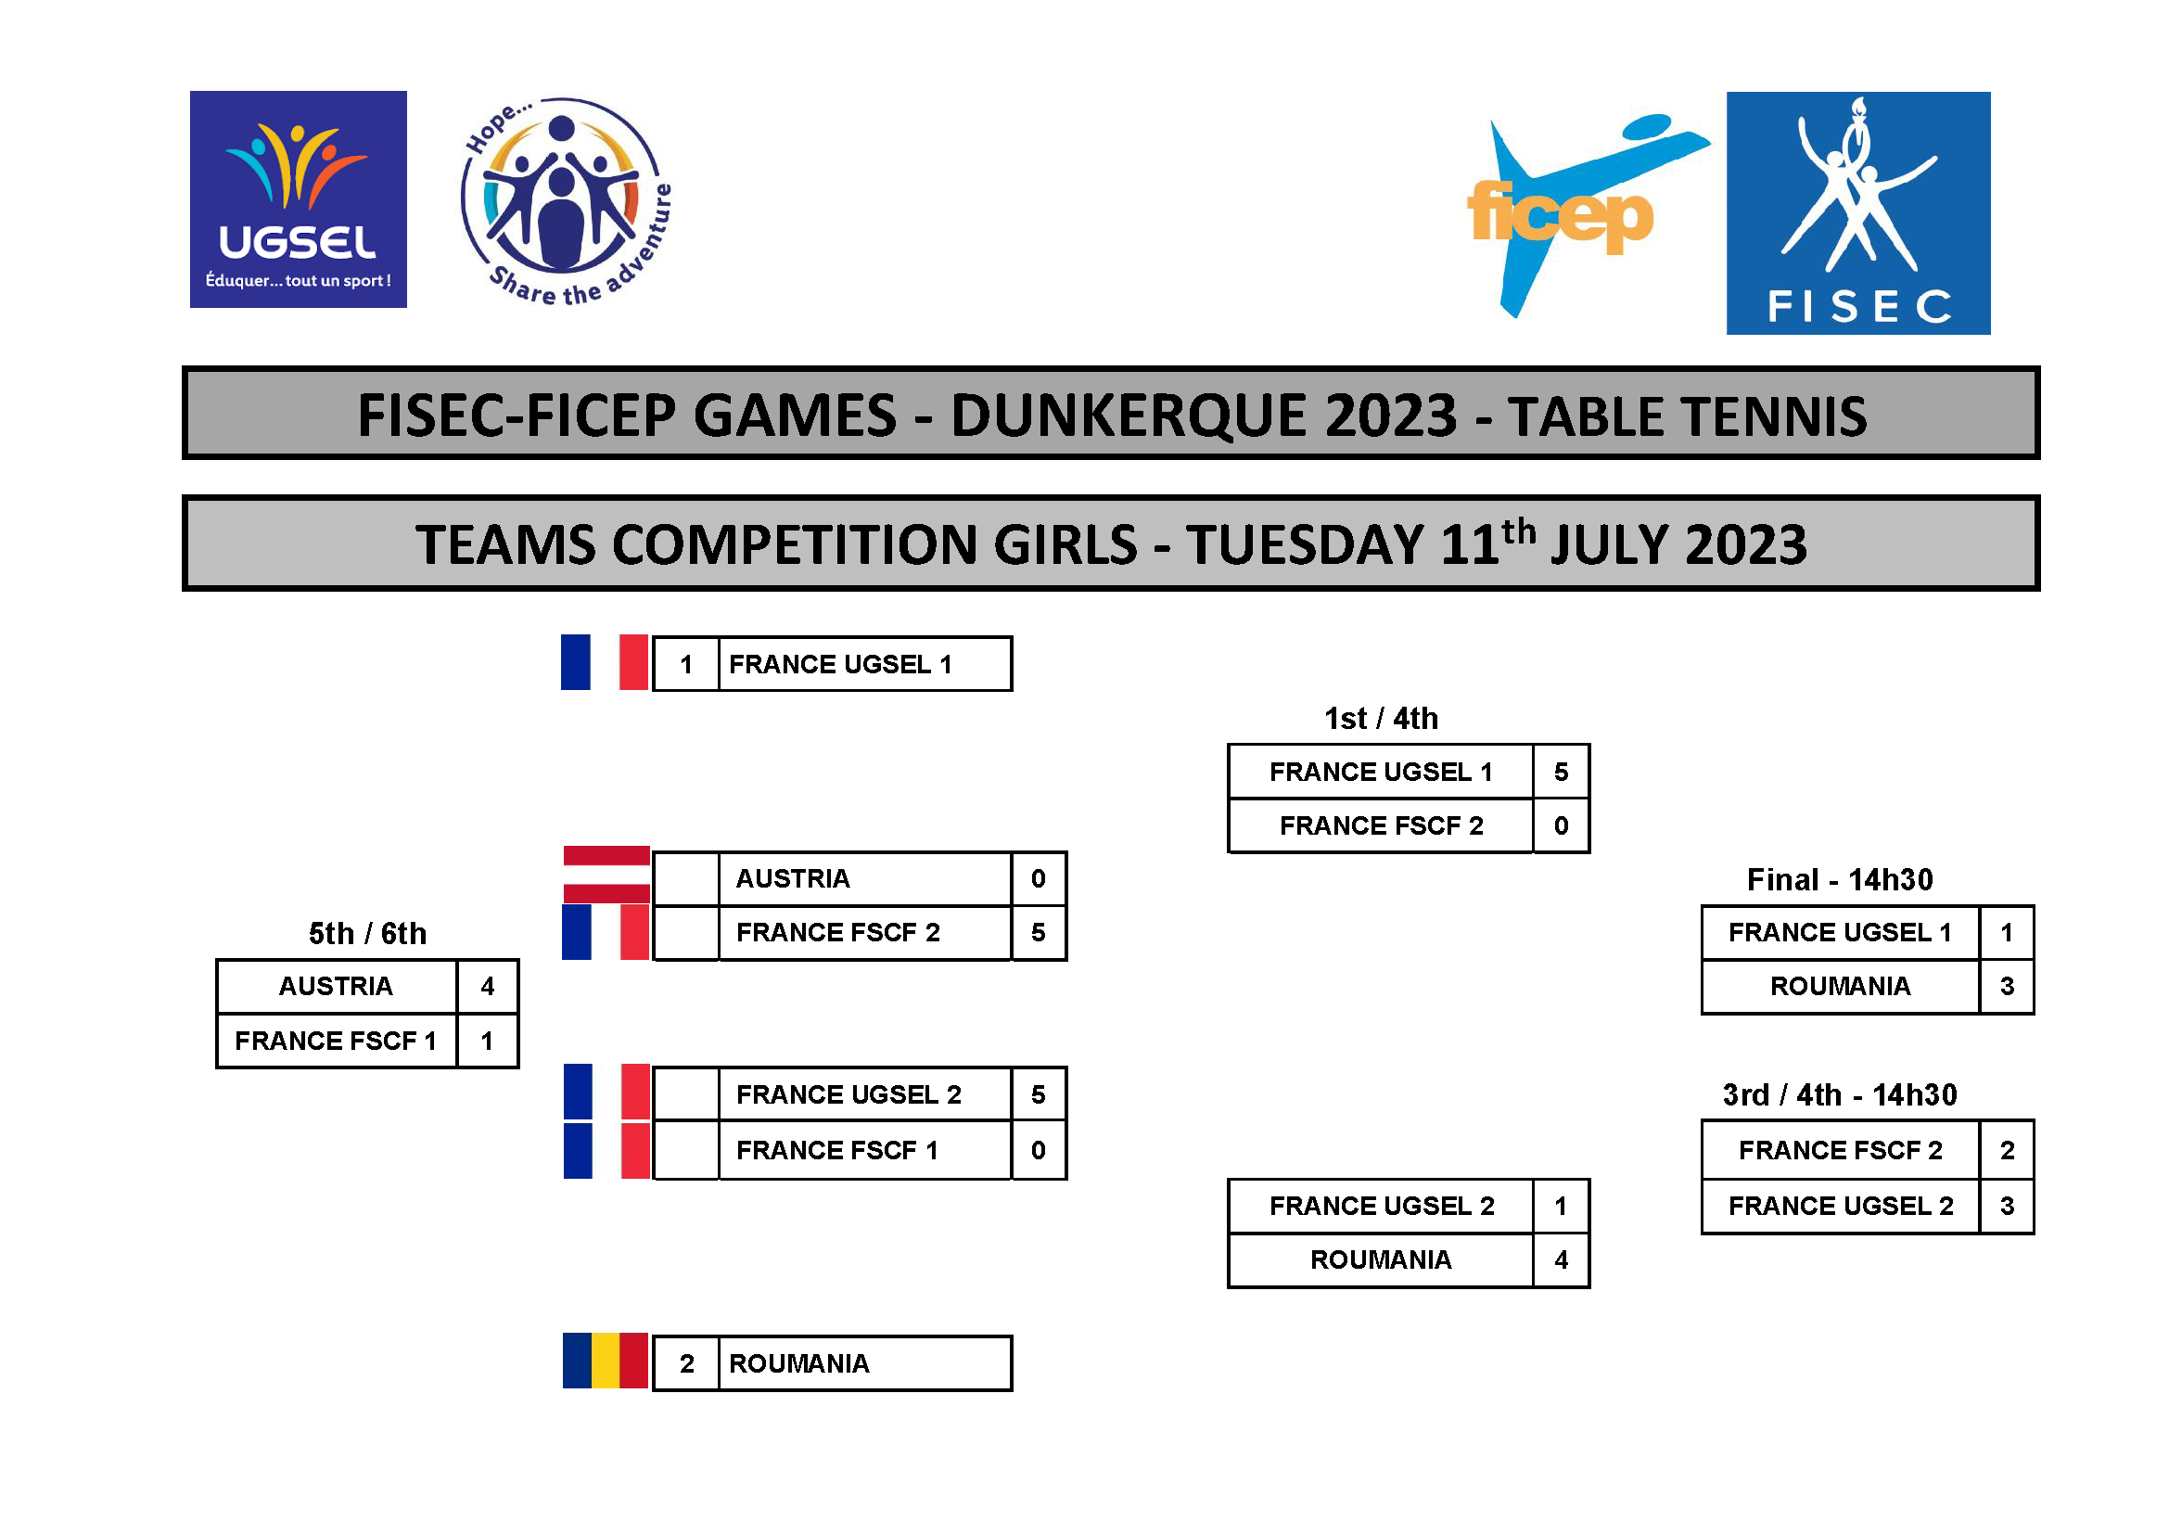

TABLE TENNIS B
